1. Quản lý Danh Mục
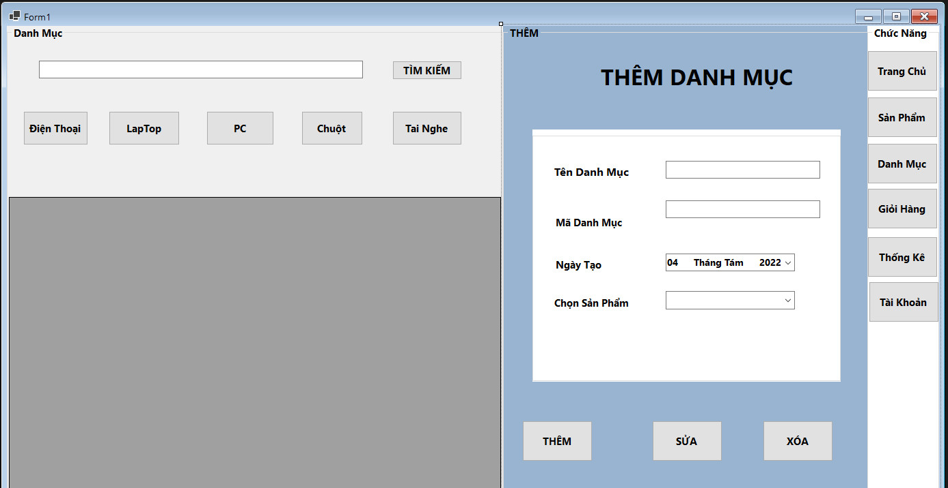
STT | Mã TC | Mục đích kiểm thử | Mô tả về dữ liệu test | Các bước thực hiện | Kết quả mong muốn | Kết quả trả về |  | Đã có chưa?

1 | 2 | 3 | 4 | 5 | 6 | Pass | Fail
 |  | Phần giao diện chung
1 | TC110-001 | Kiểm tra giao diện Quản lý Danh Mục |  | 1. Đăng nhập vào Admin Control | - Hiển thị danh sách các danh mục đã tạo
2 | TC110-002 | Kiểm tra tổng thể giao diện trong màn hình |  | 1. Kiểm tra về bố cục 2. Kiểm tra font chữ, cỡ chữ, màu chữ 3. Kiểm tra chính tả | 1. Bố cục - Các tiêu đề, nội dung được bố trí thẳng hàng, có độ dài, độ rộng và khoảng cách bằng nhau, không xô lệch - Form bố trí hợp lý và dễ sử dụng. 2. Font chữ, màu chữ - Các text sử dụng cùng 1 loại font chữ, cỡ chữ - Màu chữ: giống giao diện prototype 3. Chính tả: không có lỗi về chính tả
 |  | Phần Danh Mục
 |  | Phần giao diện
3 | TC110-003 | Kiểm tra giao diện Tìm Kiếm |  | 1. Từ màn hình Tạo Danh Mục 2. Click button Tìm kiếm | 1. Màn hình đủ các thông tin như prototype 2. Giá trị hiển thị các trường như sau: - sản phẩn edit text - Tìm kiếm button - Bảng danh sách DatagridView
4 | TC110-004 | Kiểm tra tổng thể giao diện trong màn hình |  | 1. Kiểm tra về bố cục 2. Kiểm tra font chữ, cỡ chữ, màu chữ 3. Kiểm tra chính tả | 1. Bố cục - Các label, edit text, button được bố trí thẳng hàng, có độ dài, độ rộng và khoảng cách bằng nhau, không xô lệch - Form bố trí hợp lý và dễ sử dụng. 2. Font chữ, màu chữ - Các label, text sử dụng cùng 1 loại font chữ, cỡ chữ - Màu chữ: giống giao diện prototype 3. Chính tả: không có lỗi về chính tả
 |  | Phần Chức năng Danh Mục
5 | TC110-005 | Kiểm tra tìm kiếm Sách thành công |  | 1. Nhập tên sản phẩm tồn tại trong CSDL 2. Chọn button Tìm kiếm | Hiển thị thông báo "Danh Sách sản Phẩm trong siêu thị"
6 | TC110-006 | Kiểm tra tìm kiếm Sách không thành công |  | 1. Nhập tên sản phẩm không tồn tại trong CSDL 2. Chọn button Tìm kiếm | Hiển thị thông báo "Không có sản phẩm trong siêu thị"
 |  | Button tìm kiếm
7 | TC021-007 | Kiểm tra Tính bắt buộc |  | 1. Nhập Tên Sản phẩm = rỗng 2. Chọn button Tìm kiếm | thông báo "Chưa nhập sản phẩm"
9 | TC021-009 | Kiểm tra button Tìm kiếm |  | 1. Nhập đầy đủ thông tin các trường 2. Chọn button Tìm kiếm | Hiện ra các sản phẩm cùng tên
 |  | Button Danh Mục
8 | TC021-008 | Kiểm tra button Danh Mục |  | 1. Chọn button Danh Mục | Hiện ra các sản phẩm theo Danh Mục

 |  | Bảng danh sách DataGridView
9 | TC021-007 | Kiểm tra DataGridView Danh sách các sản phẩm |  | 1. Sau khi thực bấm Danh Mục sản phẩm xuất ra danh sách các sản phẩm tương ứng | 1. Màn hình đủ các thông tin như prototype 2. Giá trị hiển thị các trường như sau: - Mã sản phẩm - Tên sản phẩm - Số lượng - Danh Mục - Gía

 |  | Phần Thêm, Sửa, xóa Danh Mục
 |  | Phần giao diện
10 | TC110-015 | Kiểm tra giao diện Thêm Danh Mục |  | 1. Từ màn hình Thêm Danh mục 2. Click button Thêm Danh mục | 1. Màn hình đủ các thông tin như prototype 2. Giá trị hiển thị các trường như sau: - Mã Danh Mục edit text - Tên Danh Mục edit text - Ngày tạo DateTimePicker - Chọn sản phẩm combobox - Thêm Danh Mục button - Sửa Danh Mục button - Xóa Danh Mục button
11 | TC110-015 | Kiểm tra tổng thể giao diện trong màn hình |  | 1. Kiểm tra về bố cục 2. Kiểm tra font chữ, cỡ chữ, màu chữ 3. Kiểm tra chính tả | 1. Bố cục - Các label, edit text, button được bố trí thẳng hàng, có độ dài, độ rộng và khoảng cách bằng nhau, không xô lệch - Form bố trí hợp lý và dễ sử dụng. 2. Font chữ, màu chữ - Các label, text sử dụng cùng 1 loại font chữ, cỡ chữ - Màu chữ: giống giao diện prototype 3. Chính tả: không có lỗi về chính tả
 |  | Phần Chức năng Thêm Danh Mục
 |  | Mã Danh Mục edit text
12 | TC110-015 | Kiểm tra tính bắt buộc |  | 1. Nhập Mã nhân viên = rỗng 2. Các trường thông tin khác nhập hợp lệ 3. Chọn button thêm | Hiển thị thông báo "Vui lòng nhập mã Danh Mục"
13 | TC110-015 | Kiểm tra độ dài của mã Danh Mục | a-z, 0-9 ,30 ký tự | 1. Nhập mã nhân viên = 10 ký tự 2. Các trường thông tin khác nhập hợp lệ | Hiển thị mã Danh Mục
 |  |  |  | 1. Nhập mã nhân viên = 35 ký tự 2. Các trường thông tin khác nhập hợp lệ | Hiển thị thông báo "Giới hạn chỉ 50 ký tự"
 |  | Tên Danh Mục edit text
14 | TC110-015 | Kiểm tra tính bắt buộc |  | 1. Nhập Tên Danh Mục = rỗng 2. Các trường thông tin khác nhập hợp lệ 3. Chọn button thêm | Hiển thị thông báo "Vui lòng nhập Tên Danh Mục"
15 | TC110-015 | Kiểm tra độ dài của Tên Danh Mục | a-z, 0-9 ,30 ký tự | 1. Nhập Tên Danh Mục = 10 ký tự 2. Các trường thông tin khác nhập hợp lệ | Hiển thị Tên Danh Mục
 |  |  |  | 1. Nhập Tên Danh Mục = 35 ký tự 2. Các trường thông tin khác nhập hợp lệ | Hiển thị thông báo "Giới hạn chỉ 50 ký tự"
 |  | Ngày tạo DateTimePicker
16 | TC110-036 | Kiểm tra tính bắt buộc | Ngày tạo theo mày của thiết bị | 1. Ngày tạo theo mày của thiết bị 2. Các trường thông tin khác nhập hợp lệ 3. Chọn button thêm | Hiển thị thông báo "Mời chọn ngày tạo"
17 | TC110-037 | Kiểm tra ngày hợp lệ |  | 1.Điền ngày trả không hợp lệ | Hiển thị thông báo "Ngày tạo không hợp lê"
 |  | Chọn sản phẩm combobox
18 | TC110-044 | Kiểm tra dữ liệu trong combobox |  | Mở combobox Chọn sản phẩm
19 | TC110-045 | Kiểm tra khi chọn dữ liệu trong combobox Nhóm Sản phẩm |  | 1. Chọn dữ liệu cho Chọn sản phẩm 2. Các trường thông tin khác nhập hợp lệ 3. Chọn button Thêm
20 | TC110-046 | Kiểm tra tính bắt buộc | Để trống Tình trạng | 1. Để trống trường Chọn sản phẩm 2. Các trường thông tin khác nhập hợp lệ 3. Chọn button Thêm | Hiển thị thông báo "Mời chọn sản phẩm"
 |  | Thêm Danh Mục button
21 | TC110-001 | Kiểm tra giao diện Phần Thêm, Sửa, xóa Danh Mục |  | 1. Đăng nhập vào Admin Control 2. Chọn mục Danh mục 3. Vào mục Phần Thêm | 1. Màn hình đủ các thông tin như prototype 2. Giá trị hiển thị các trường như sau: - Mã Danh Mục edit text - Tên Danh Mục edit text - Ngày tạo DateTimePicker - Chọn sản phẩm combobox - Thêm Danh Mục button - Sửa Danh Mục button - Xóa Danh Mục button
22 | TC110-003 | Kiểm tra tổng thể giao diện trong màn hình |  | 1. Kiểm tra về bố cục 2. Kiểm tra font chữ, cỡ chữ, màu chữ 3. Kiểm tra chính tả | 1. Bố cục - Các label, edit text, button, radioButton được bố trí thẳng hàng, có độ dài, độ rộng và khoảng cách bằng nhau, không xô lệch - Form bố trí hợp lý và dễ sử dụng. 2. Font chữ, màu chữ - Các label, text sử dụng cùng 1 loại font chữ, cỡ chữ - Màu chữ: giống giao diện prototype 3. Chính tả: không có lỗi về chính tả
23 | TC021-007 | Kiểm tra Tính bắt buộc |  | 1.nhập đầy đủ thông tin: - Mã Danh Mục edit text = null - Tên Danh Mục edit text = null - Ngày tạo DateTimePicker = null - Chọn sản phẩm combobox = null 2. Chọn button Thêm | thông báo "Danh Mục Thêm không thành công"
24 | TC021-009 | Kiểm tra button Thêm |  | 1.nhập đầy đủ thông tin: - Mã Danh Mục edit text - Tên Danh Mục edit text - Ngày tạo DateTimePicker - Chọn sản phẩm combobox 2. Chọn button Thêm | thông báo "Danh Mục Thêm thành công"
 |  | Sửa Danh Mục button
25 | TC110-001 | Kiểm tra giao diện Phần Thêm, Sửa, xóa Danh Mục |  | 1. Đăng nhập vào Admin Control 2. Chọn mục Danh mục 3. Vào mục Phần Sửa | 1. Màn hình đủ các thông tin như prototype 2. Giá trị hiển thị các trường như sau: - Mã Danh Mục edit text - Tên Danh Mục edit text - Ngày tạo DateTimePicker - Chọn sản phẩm combobox - Thêm Danh Mục button - Sửa Danh Mục button - Xóa Danh Mục button
26 | TC110-003 | Kiểm tra tổng thể giao diện trong màn hình |  | 1. Kiểm tra về bố cục 2. Kiểm tra font chữ, cỡ chữ, màu chữ 3. Kiểm tra chính tả | 1. Bố cục - Các label, edit text, button, radioButton được bố trí thẳng hàng, có độ dài, độ rộng và khoảng cách bằng nhau, không xô lệch - Form bố trí hợp lý và dễ sử dụng. 2. Font chữ, màu chữ - Các label, text sử dụng cùng 1 loại font chữ, cỡ chữ - Màu chữ: giống giao diện prototype 3. Chính tả: không có lỗi về chính tả
27 | TC021-007 | Kiểm tra Tính bắt buộc |  | 1.nhập đầy đủ thông tin: - Mã Danh Mục edit text = null - Tên Danh Mục edit text = null - Ngày tạo DateTimePicker = null - Chọn sản phẩm combobox = null 2. Chọn button sửa | thông báo "Danh Mục sửa không thành công"
28 | TC021-009 | Kiểm tra button sửa |  | 1.nhập đầy đủ thông tin: - Mã Danh Mục edit text - Tên Danh Mục edit text - Ngày tạo DateTimePicker - Chọn sản phẩm combobox 2. Chọn button sửa | thông báo "Danh Mục sửa thành công"
 |  | xóa Danh Mục button
29 | TC110-001 | Kiểm tra giao diện Phần Thêm, Sửa, xóa Danh Mục |  | 1. Đăng nhập vào Admin Control 2. Chọn mục Danh mục 3. Vào mục Phần xóa | 1. Màn hình đủ các thông tin như prototype 2. Giá trị hiển thị các trường như sau: - Mã Danh Mục edit text - Tên Danh Mục edit text - Ngày tạo DateTimePicker - Chọn sản phẩm combobox - Thêm Danh Mục button - Sửa Danh Mục button - Xóa Danh Mục button
30 | TC110-003 | Kiểm tra tổng thể giao diện trong màn hình |  | 1. Kiểm tra về bố cục 2. Kiểm tra font chữ, cỡ chữ, màu chữ 3. Kiểm tra chính tả | 1. Bố cục - Các label, edit text, button, radioButton được bố trí thẳng hàng, có độ dài, độ rộng và khoảng cách bằng nhau, không xô lệch - Form bố trí hợp lý và dễ sử dụng. 2. Font chữ, màu chữ - Các label, text sử dụng cùng 1 loại font chữ, cỡ chữ - Màu chữ: giống giao diện prototype 3. Chính tả: không có lỗi về chính tả
31 | TC021-007 | Kiểm tra Tính bắt buộc |  | 1.nhập đầy đủ thông tin: - Mã Danh Mục edit text = null - Tên Danh Mục edit text = null - Ngày tạo DateTimePicker = null - Chọn sản phẩm combobox = null 2. Chọn button xóa | thông báo "Danh Mục xóa không thành công"
32 | TC021-009 | Kiểm tra button sửa |  | 1.nhập đầy đủ thông tin: - Mã Danh Mục edit text - Tên Danh Mục edit text - Ngày tạo DateTimePicker - Chọn sản phẩm combobox 2. Chọn button sửa | thông báo "Danh Mục xóa thành công"

